Sheet1
2020/9/1プログラム作成部分作業まとめ
本に書いてあるソースのデータはここ(ipynbファイル)
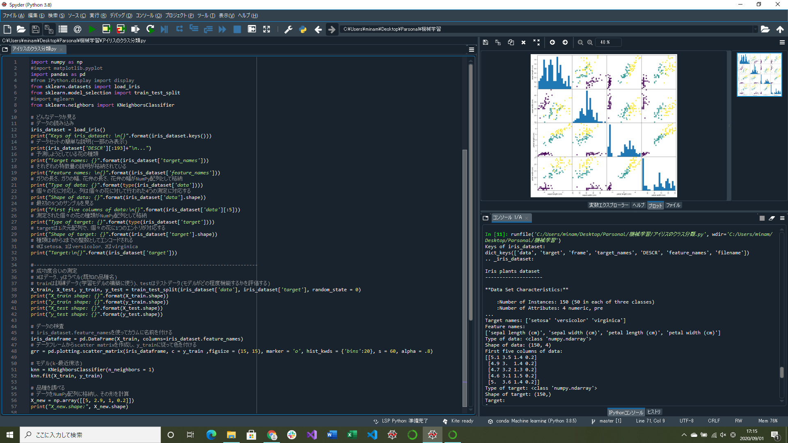

iris_datasetの中身を見る部分完成
データを訓練データとテストデータに分ける、グラフの作成、モデル(訓練セットの格納)部分実装
→グラフの作成でpd.scatter_matrixがないというエラーがでた
pd.plotting.scatter_matrixで解決

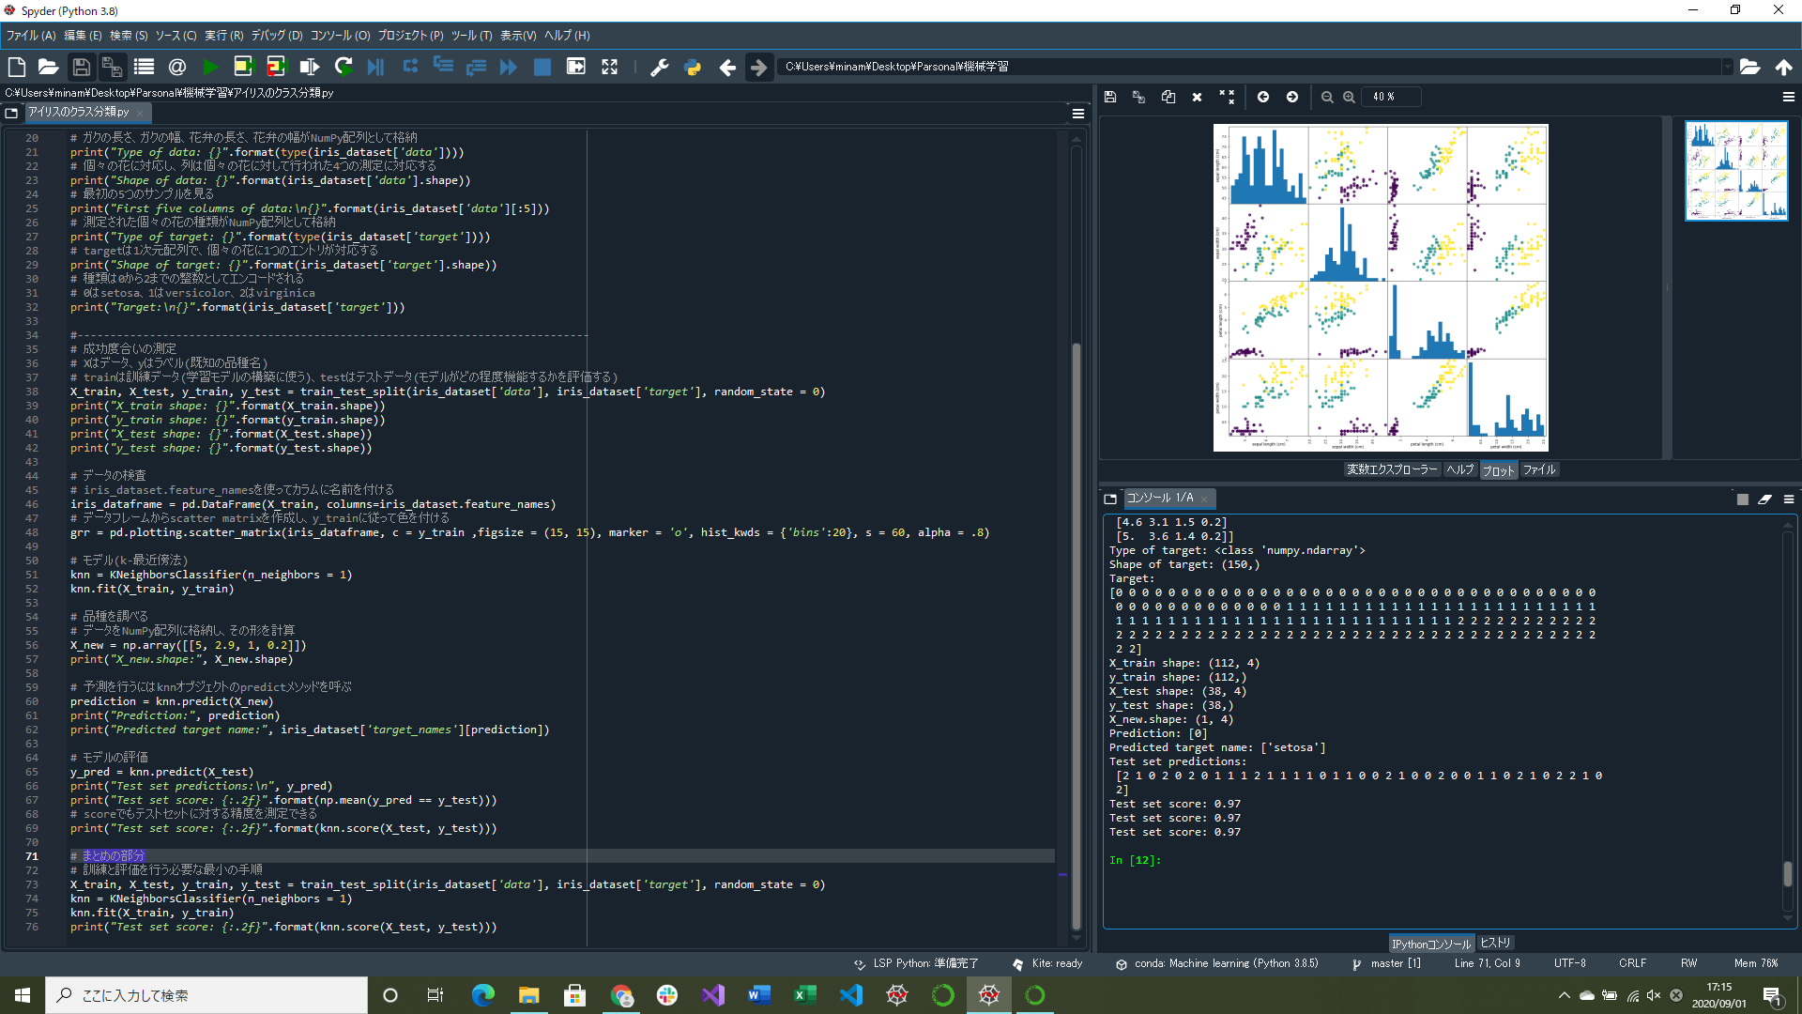

予測(アイリスの品種を調べる部分)、評価(どれくらい正しく予測できたか)実装

